お客様設計ご要望書2
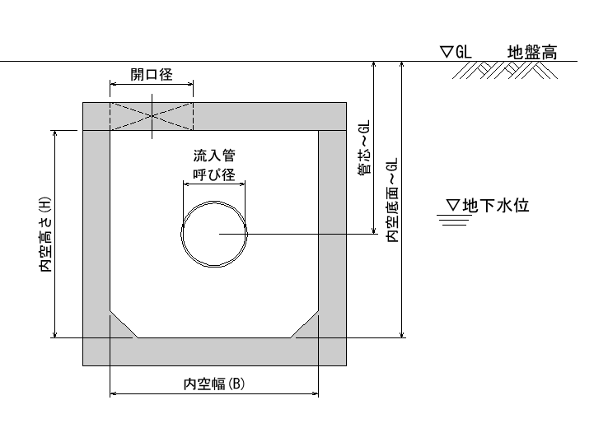

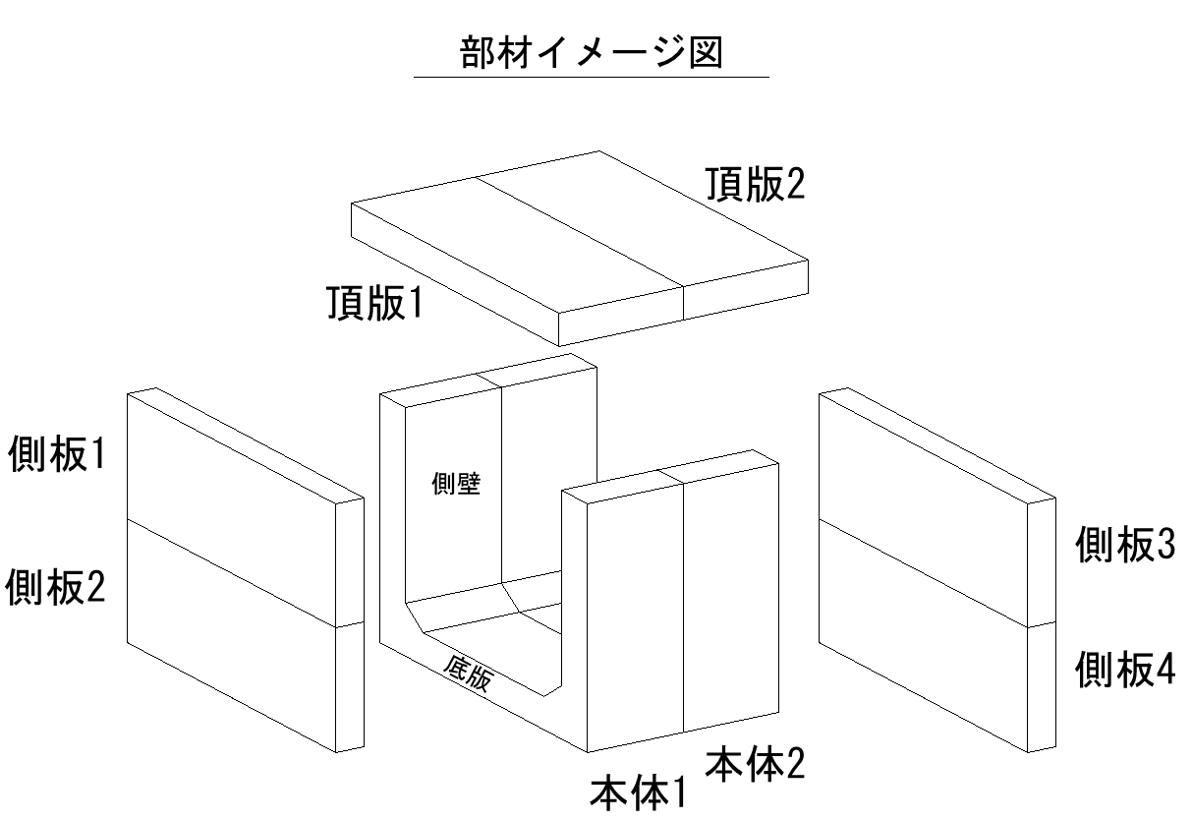

※本体の最小ロットは2函以上とします。

